Лист1
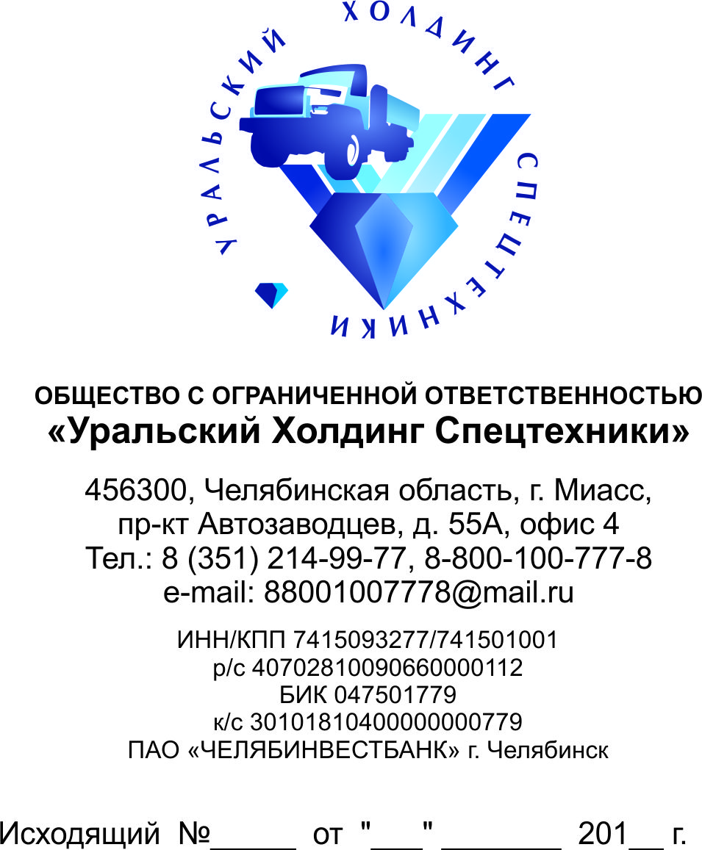

 | Оптовые цены на запасные части к автомобилю "Урал"
Гибкая система скидок
Индивидуальный подход к каждому клиенту
Номер | Наименование | Цена руб. с НДС
30.5001010 | Амортизатор | 1,816.02
375Б-1203090-01 | Амортизатор | 15.69
4320Я-1001029 | Амортизатор | 162.55
4320ЯХ-1001029 | Амортизатор | 151.66
375-8402306-А | Амортизатор Капота | 5.60
6370-5001205 | Арка Задней Опоры Кабины | 5,044.50
К.02-8221200 | Багажная Полка | 9,472.45
4320Х-3506730 | Базовый Комплект Трубки | 56.05
4320Х-3506730-10 | Базовый Комплект Трубки | 67.26
4320Х-3506731 | Базовый Комплект Трубки | 78.47
4320Х-3506732 | Базовый Комплект Трубки | 33.63
4320Х-3506732-10 | Базовый Комплект Трубки | 44.84
4320Х-3506733-10 | Базовый Комплект Трубки | 67.26
375-1102002 | Бак Дополнительный | 4,259.80
4320-1102010-10 | Бак Дополнительный | 4,708.20
5557-8608009 | Бак Масляный | 7,059.63
5557-8608014-01 | Бак Масляный | 3,363.00
3255-1101002 | Бак Топливный | 12,891.50
432001-1101002 | Бак Топливный | 6,389.70
432001-1101002-10 | Бак Топливный | 7,286.50
432001-1101002-20 | Бак Топливный | 9,192.20
4320-1101002-04 | Бак Топливный | 5,717.10
4320-1101002-20 | Бак Топливный | 7,622.80
43203-1101002 | Бак Топливный | 7,847.00
43206N-1101002 | Бак Топливный | 8,407.50
43206Е-1101002-10 | Бак Топливный | 7,847.00
4320LN-1101002 | Бак Топливный | 10,089.00
44202-1101010-10 | Бак Топливный | 13,732.45
442027-1101010-01 | Бак Топливный | 14,150.07
44202Е-1101002 | Бак Топливный | 9,192.20
5557-1101002-04 | Бак Топливный | 8,631.70
5920-1101010 | Бак Топливный | 11,770.50
63685-1015298-20 | Бак Топливный | 6,726.00
6370-1101002 | Бак Топливный | 25,783.00
ПЖД12Д-1015740-20 | Бак Топливный | 5,750.73
Р 112.177.000 | Бак Топливный | 7,253.53
4320Я5-1015298 | Бак Топливный Пускового Подогревателя | 5,829.20
4320Х-2918010 | Балансир | 6,838.10
532301-2908010 | Балансир | 8,598.92
532301-2908011 | Балансир | 7,847.00
6364-2918010 | Балансир | 12,331.00
6364-2918010-10 | Балансир | 9,528.50
6364-2918050-20 | Балансир | 100,890.00
6370-2918050 | Балансир | 91,922.00
6361Х-2918009 | Балансир Задней Подвески | 3,363.00
4320Б-1001176 | Балка Задней Опоры | 1,961.75
4320Я-1001176 | Балка Задней Опоры | 1,905.70
6363-1001175 | Балка Задней Опоры | 1,345.20
4320Б2-5001390 | Балка Опоры Кабины | 4,484.00
6370-5001390 | Балка Опоры Кабины | 3,699.30
4320ЯХ-1001150 | Балка Передней Опоры Двигателя | 3,363.00
6363-1001150 | Балка Передней Опоры Двигателя | 3,699.30
377-8501024 | Балка Поперечная | 2,242.00
44202Х-3105935 | Балка Поперечная | 224.20
532361-8501140 | Балка Поперечная | 13,452.00
4320Я2-2220066 | Балка Продольная | 4,147.70
4320-3513050 | Баллон | 1,345.20
БА-123.20.327/2000 | Баллон | 63,897.00
БА-80.20.327/1360 | Баллон | 42,598.00
375-3513015-10 | Баллон Воздушный | 2,578.30
4320-3513015 | Баллон Воздушный | 1,849.65
4320Х-3513015 | Баллон Воздушный | 2,578.30
6370-3513015 | Баллон Воздушный | 2,802.50
375-3507050-В | Барабан Ручного Тормоза | 3,026.70
4320-3501070 | Барабан Тормоза | 6,165.50
4320Х-3501070 | Барабан Тормоза | 6,165.50
55571-3507050 | Барабан Тормоза | 3,811.40
6СТ-190NЗ | Батарея Аккумуляторная | 10,457.50
375-3505082-10 | Бачок | 392.35
375-3505082-Б2 | Бачок | 336.30
375-3505085-10 | Бачок | 504.45
6363-3410010 | Бачок В Сборе | 1,376.86
5320-1311010-30 | Бачок Расширительный | 347.51
432001-1015300 | Бачок Топливного Пускового Подогревателя | 3,475.10
4320Я2-1015298 | Бачок Топливного Пускового Подогревателя | 1,513.35
4320Я2-1015300 | Бачок Топливного Пускового Подогревателя | 952.85
532301-1015298 | Бачок Топливного Пускового Подогревателя | 1,928.59
375-4505010-01 | Блок | 5,436.85
БДИ1М | Блок Двигателя Интерфейсный | 10,089.00
ПД511Е-3803010-01-У-ХЛ | Блок Контрольных Ламп | 1,143.42
ПД512Е-3803010-УХЛ | Блок Контрольных Ламп | 1,255.52
4320Ф-3124000 | Блок Манжет Накачки Шин | 1,121.00
UFL-8-10 | Блок Оконный Левый | 18,160.20
UFL-9-10 | Блок Оконный Левый | 15,525.85
UFP-8-10 | Блок Оконный Правый | 18,160.20
355.3769-01 | Блок Переключателей Стеклоподъемников | 212.99
41.3722-09 | Блок Предохранителей | 246.62
ПР120-3722000 | Блок Предохранителей | 151.33
Ф5.3722.001-22 | Блок Предохранителей | 179.36
Ф5.3722.005 | Блок Предохранителей | 97.53
4320N-1301012 | Блок Радиаторов | 43,552.21
5323Е-1301012-12 | Блок Радиаторов | 55,489.50
6370-1301012 | Блок Радиаторов | 76,412.80
8.9496 | Блок Управления | 18,365.34
446 004 6310 | Блок Управления | 7,847.00
A21R23.3867100 | Блок Управления Системой Блокировки Дверей | 461.58
236-1002012-Е | Блок Цилиндров | 99,414.76
238-1002012-Д | Блок Цилиндров | 118,530.06
238Н-1002012-И | Блок Цилиндров | 117,268.93
656.1002012-31 | Блок Цилиндров | 102,079.38
658.1002012-31 | Блок Цилиндров | 122,773.04
236-1701082-Б | Блок Шестерен | 2,545.79
4320П2-1803340 | Блок Электроклапанов | 22,986.73
4320ЯХ-1803347 | Блок Электроклапанов | 30,827.50
БЭК 37.016 | Блок Электроклапанов | 6,501.80
БЭК 37.004-05 | Блок Электромагнитных Клапанов | 3,954.93
БЭК 37.005-01 | Блок Электромагнитных Клапанов | 4,932.40
БЭК 37.015 | Блок Электромагнитных Клапанов | 5,380.80
БЭК-2М | Блок Электромагнитных Клапанов | 6,700.63
4320-8402305-01 | Боковина Капота | 4,708.20
4320-8402307-01 | Боковина Капота | 4,708.20
4320-8402307-10 | Боковина Капота | 4,932.40
4320Я2-8402305-03 | Боковина Капота | 4,708.20
4320Я2-8402305-20 | Боковина Капота | 4,932.40
4320Я2-8402307-01 | Боковина Капота | 4,708.20
4320Я2-8402307-03 | Боковина Капота | 4,708.20
4320Я3-8402305-02 | Боковина Капота | 4,708.20
4320Я3-8402305-10 | Боковина Капота | 4,932.40
4320Я3-8402307-02 | Боковина Капота | 4,708.20
4320Я3-8402307-10 | Боковина Капота | 5,091.96
5557Я-8402307-01 | Боковина Капота | 5,044.50
532301-5401065 | Боковина Левая | 10,089.00
532302-5401065 | Боковина Левая | 13,452.00
532301-5401064 | Боковина Правая | 10,089.00
532302-5401064 | Боковина Правая | 13,452.00
330026 | Болт | 43.57
330032 | Болт | 24.66
331570 | Болт | 20.18
331574 | Болт | 20.18
332026 | Болт | 44.84
332036 | Болт | 30.27
332682 | Болт | 35.87
332685 | Болт | 29.71
332710 | Болт | 67.26
332712 | Болт | 56.05
332714 | Болт | 49.32
332716 | Болт | 28.59
332721 | Болт | 41.48
332722 | Болт | 52.69
332727 | Болт | 30.27
332791 | Болт | 35.87
1/13943/31 | Болт | 18.23
200263 П29 | Болт | 8.18
200265 П29 | Болт | 7.51
200267 П29 | Болт | 16.16
200271 П29 | Болт | 10.09
200315 П29 | Болт | 11.21
200317 П29 | Болт | 11.21
200319 П29 | Болт | 10.51
200320 П29 | Болт | 10.09
200329 П29 | Болт | 22.42
200333 П29 | Болт | 16.62
200367 П29 | Болт | 13.45
200370 П29 | Болт | 17.94
200373 П29 | Болт | 26.90
200383 П29 | Болт | 31.39
200393 П29 | Болт | 23.54
200819 П29 | Болт | 23.99
200820 П29 | Болт | 28.03
200822 П29 | Болт | 33.63
200822 П29 | Болт | 59.41
200825 П29 | Болт | 29.15
200866 П29 | Болт | 30.27
200868 П29 | Болт | 30.27
201415 П29 | Болт | 6.73
201416 П29 | Болт | 7.85
201417 П29 | Болт | 6.73
201418 П29 | Болт | 6.95
201420 П29 | Болт | 7.29
201422 П29 | Болт | 7.62
201424 П29 | Болт | 7.85
201425 П29 | Болт | 6.96
201453 П29 | Болт | 4.37
201454 П29 | Болт | 7.06
201455 П29 | Болт | 6.95
201456 П29 | Болт | 6.73
201457 П29 | Болт | 7.51
201458 П29 | Болт | 6.95
201459 П29 | Болт | 5.72
201460 П29 | Болт | 6.73
201464 П29 | Болт | 10.43
201475 П29 | Болт | 7.51
201492 П29 | Болт | 11.77
201493 П29 | Болт | 14.57
201495 П29 | Болт | 7.29
201496 П29 | Болт | 6.73
201497 П29 | Болт | 8.97
201498 П29 | Болт | 8.97
201499 П29 | Болт | 9.53
201500 П29 | Болт | 8.97
201501 П29 | Болт | 8.97
201502 П29 | Болт | 9.14
201534 П29 | Болт | 8.41
201538 П29 | Болт | 9.64
201541 П29 | Болт | 11.21
201543 П29 | Болт | 14.01
201544 П29 | Болт | 12.89
201563 П29 | Болт | 11.77
201569 П29 | Болт | 15.13
201576 П29 | Болт | 19.06
201586 П29 | Болт | 14.01
201587 П29 | Болт | 13.45
201588 П29 | Болт | 13.45
201591 П29 | Болт | 17.94
201593 П29 | Болт | 19.06
201594 П29 | Болт | 21.30
201674 П29 | Болт | 7.25
201676 П29 | Болт | 7.85
202117 П29 | Болт | 18.97
202120 П29 | Болт | 18.36
202121 П29 | Болт | 22.42
202123 П29 | Болт | 23.54
202125 П29 | Болт | 25.78
202127 П29 | Болт | 27.34
202273 П29 | Болт | 47.08
210381 П29 | Болт | 6.17
210383 П29 | Болт | 15.69
210415 П29 | Болт | 17.94
236-1003272 | Болт | 200.66
236-1005178-А | Болт | 151.33
236-1005180-А | Болт | 115.46
236Д-1005127 | Болт | 158.06
290S014-71 | Болт | 8.97
290S035-71 | Болт | 26.38
330009 П29 | Болт | 15.69
330019 П29 | Болт | 25.37
330020 П29 | Болт | 15.25
330021 П29 | Болт | 14.57
330022 П29 | Болт | 14.57
330505 П29 | Болт | 16.81
330986 П29 | Болт | 21.62
331006 П29 | Болт | 12.34
331402 П | Болт | 28.74
331403 П | Болт | 10.65
331472 П29 | Болт | 20.33
331473 П29 | Болт | 10.99
331495 П29 | Болт | 20.18
331503 П | Болт | 15.46
331504 П29 | Болт | 10.09
331505 П | Болт | 9.53
331515 П29 | Болт | 40.55
331582 П29 | Болт | 22.42
331583 П29 | Болт | 22.42
331585 П29 | Болт | 30.27
331586 П29 | Болт | 44.84
331927 П29 | Болт | 17.94
331950 П | Болт | 33.60
331969 П29 | Болт | 15.13
331970 П29 | Болт | 12.56
331971 П2 | Болт | 14.01
332030 П29 | Болт | 33.63
332031 П29 | Болт | 28.03
332206 П29 | Болт | 16.81
332560 П29 | Болт | 19.06
332563 П29 | Болт | 23.54
332572 П29 | Болт | 21.30
332591 П29 | Болт | 22.42
332666 П29 | Болт | 26.90
332672 П29 | Болт | 42.02
332676 П29 | Болт | 51.57
332689 П29 | Болт | 52.69
332691 П29 | Болт | 69.13
332692 П29 | Болт | 64.07
332702 П29 | Болт | 33.00
332710 П | Болт | 32.51
332711 П29 | Болт | 48.20
332717 П29 | Болт | 47.62
332718 П29 | Болт | 37.35
332736 П29 | Болт | 35.87
332756 П29 | Болт | 39.23
332757 П | Болт | 40.92
332762 П29 | Болт | 31.79
332763 П29 | Болт | 47.33
332784 П29 | Болт | 31.69
332905 П | Болт | 67.26
333830 П2 | Болт | 11.21
375-1802228-10 | Болт | 21.30
375-2918158 | Болт | 112.10
375-3507051-В | Болт | 21.30
375-5001118-02 | Болт | 134.52
4320-1104134 | Болт | 67.26
4320-1104135 | Болт | 72.87
4320-1802228 | Болт | 33.63
4320-2902032 | Болт | 34.75
4320N-5001138 | Болт | 246.62
4320Я-1203330 | Болт | 25.78
4320Я2-2220076 | Болт | 73.99
4322-3748648 | Болт | 67.26
51-3506012 | Болт | 36.99
5323-3407299 | Болт | 257.83
5340.1005127 | Болт | 45.96
55571-2402066 | Болт | 30.27
55571-2402067 | Болт | 56.05
5557-1602186 | Болт | 35.87
55571Х-1801009 | Болт | 280.25
5557Х-3511081 | Болт | 39.23
5557ЯХ-3408017 | Болт | 201.78
5920-3204164 | Болт | 33.63
6363-2902459 | Болт | 44.84
6364-2902043 | Болт | 56.05
6364-2919104 | Болт | 560.99
6364-2919105-01 | Болт | 392.35
63685-3518102 | Болт | 99.49
6370-2919105 | Болт | 336.30
650.1003017 | Болт | 132.28
6563Р-3407439 | Болт | 568.56
7511.1005127 | Болт | 109.86
7511.1104433 | Болт | 61.65
870026/00 | Болт | 20.18
Н-11302 П29 | Болт | 5.60
5340.1003016 | Болт Крепления Головки Цилиндра | 117.70
375А-3105195 | Болт Крепления ДЗК | 84.08
5557-8609088 | Болт Угольника | 80.71
4320Б-8504010 | Борт Передний | 11,770.50
375-1013078 | Броня Шланга | 100.89
375-1013080 | Броня Шланга | 89.68
4320-3408673 | Броня Шланга | 84.08
432065-1303027 | Броня Шланга | 168.15
4320Я5-1303027-01 | Броня Шланга | 280.25
5323РХ-1013078 | Броня Шланга | 67.26
5323РХ-8101481 | Броня Шланга | 117.70
5557Я-3408728 | Броня Шланга | 78.47
3255-8511058 | Брызговик | 1,401.25
375-8405023-Б | Брызговик | 1,177.05
375-8500026-Б | Брызговик | 504.45
375-8511069 | Брызговик | 672.60
375ДЯ-8403320 | Брызговик | 1,681.50
4320-8403320-01 | Брызговик | 4,484.00
4320-8403320-10 | Брызговик | 4,708.20
4320-8403321-01 | Брызговик | 4,484.00
4320-8403321-10 | Брызговик | 4,708.20
4320-8405018 | Брызговик | 269.04
4320-8405023-01 | Брызговик | 1,570.41
4320Б-8511037 | Брызговик | 1,121.00
4320М5-8403261 | Брызговик | 1,189.86
4320Я2-8403122 | Брызговик | 1,849.65
4320Я2-8403123 | Брызговик | 1,849.65
4320Я2-8403260 | Брызговик | 4,259.80
4320Я2-8403261 | Брызговик | 4,259.80
4320Я2-8403579 | Брызговик | 1,106.42
4320Я2-8405018 | Брызговик | 1,345.20
4320Я5-8403260 | Брызговик | 1,233.10
5557-8403120-10 | Брызговик | 952.85
5557-8403121-10 | Брызговик | 952.85
6370-8403264-10 | Брызговик | 6,989.76
6370-8403265-10 | Брызговик | 6,989.76
31029-8402208 | Буфер | 30.27
375-2804014-01 | Буфер | 1,401.25
375-2912624-02 | Буфер | 91.92
375-8402320 | Буфер | 20.18
375-8402321 | Буфер | 12.89
4320-2803010 | Буфер | 9,304.30
4320N-2803010 | Буфер | 16,254.50
4320Б-2803010 | Буфер | 8,968.00
4320П2-2803010 | Буфер | 14,012.50
...

